상품제안서
디데이 플래너(주문제작형) | 상품코드: S26027

 |  |  |  |  |  |  | 02-713-8555 | www.synergygift.co.kr
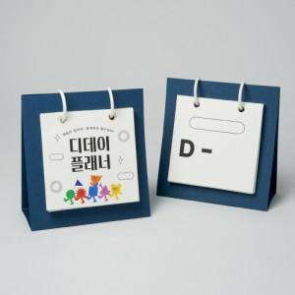

【상세/제작정보】

【인쇄/포장옵션】 | 풀칼라 / OPP(비닐)

【공급단가】 | 수량 | 100~ | 300~ | 500~ | 1,000~ | 3,000~
*VAT별도 | 단가 | 2,030원 | 1,560원 | 1,300원 | 1,200원 | 1,150원

【상품 URL】 | https://www.synergygift.co.kr:443/src/goods_detail.php?gdno=26027

